캐릭터 설명 & 스킬 설명
 | NO. | 캐릭터 | 직업 | 스킬이름 | 역할 분류 | 스킬 효과 | 개발 완료 | 아이콘
 | 1 | 엠버 | 학생 | 욕심쟁이 | 유틸형 | 정제소와 재련소의 아이템을 상대팀에게 뺏기지 않습니다. 스킬 유지 시간 30초 (스킬 유지 시간이 지난 후) 쿨타임 2일 | O | 
 | 2 | 체리 | 기타리스트 | 모두 함께 댄스 | 유틸형 | 기타를 쳐서 범위 안에 들어와있던 팀원들에게 다음의 효과를 줍니다. 같은 팀 점령 지점 : 미션 쿨 타임 30% 감소 효과 지속 시간 : 1일 쿨타임 : (효과가 모두 발동된 후) 4일 | O (테스트 X) | 
 | 3 | 사수 | 양궁선수 | 목표 발견 | 유틸형 | 랜덤으로 결정된 목표로 설정된 아이템은 미션을 하지 않고 한번 가져 올 수 있습니다. 목표 설정 초기화 시간 : 5일 | O (테스트 X)
 | 4 | 원송이 | 사육사 | 원숭이 펫 | 지원형 | (PASSIVE) 사육하던 원숭이를 펫으로 데리고 다닙니다. 원숭이의 인벤토리도 사용할 수 있습니다. 원숭이도 0.5인원수로 포함시킬 수 있습니다. |  | 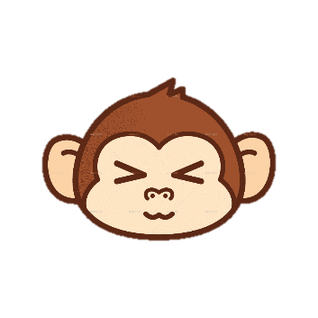
! 다시생각 | 5 | 레이 | 검도선수 | 머리 깨기 | 공격형 | 스킬을 당하면 5초간 머리가 아파 기절합니다. 쿨타임 : 30초
 | 6 | 이안 | 의사 | 디퍼프 해제 | 지원형 | 팀원들이 당한 모든 디버프를 해제합니다. 디퍼프가 걸리지 않은 팀원에게는 이동속도 25% 버프를 줍니다. 쿨타임 15초 | O | 
 | 7 | 조슈아 | 경찰 | 체포 | 공격형 | 범위 내에 있는 적들을 모두 체포합니다. 스킬에 걸린 적들은 모두 속박상태에 걸립니다. 속박상태에서는 움직일 수는 없지만 스킬은 사용가능합니다. 속박 지속 시간 : 10초 쿨타임 : 60초 |  | 
 | 8 | 랜디 | 래퍼 | 디스랩 | 공격형 | 디스랩을 하며 적팀의 미션 수행을 한번 끊을 수 있습니다. 쿨타임 : 60초 | O | 
 | 9 | 앤더 | 테러리스트 | 테러 | 공격형 | 덫을 사용하여 상대팀의 이동을 방해합니다. 덫에 걸리면 10초간 움직일 수 없습니다. 덫은 팀원들에게는 보이지만 상대팀에게는 보이지 않습니다 덫 사용 쿨타임 : 80초 | O (테스트 X)
 | 10 | 사이먼 | 도둑 | 도둑질 | 유틸형 | 상대편의 배에 들어가 상대가 모은 재료들중 한 종류의 아이템을 뺴온다. 쿨타임 : (상대편의 배를 나왔을 때부터) 30초 |  | 
 | 11 | 레옹 | 마술사 | 마술 | 유틸형 | 마술을 사용해 적의 물건중 하나를 훔쳐옵니다. (단, 마술사의 인벤토리가 모두 찬 경우 훔쳐온 아이템을 없애버립니다.) 쿨타임 : 40초 |  | 
 | 12 | 기온 | 연구원 | 끈끈이 설치 | 유틸형 | 밟으면 속도가 60% 감소하는 끈끈이를 설치합니다. 쿨타임 : 40초 |  | 
 | 13
 | 14
 | 15
 | 16
 | 17
 | 18

스킬 참고 이미지
NO. | 캐릭터 이름 | 참고 이미지
1 | 엠버 | 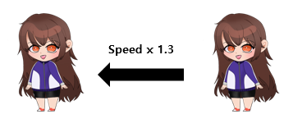
2 | 체리 | 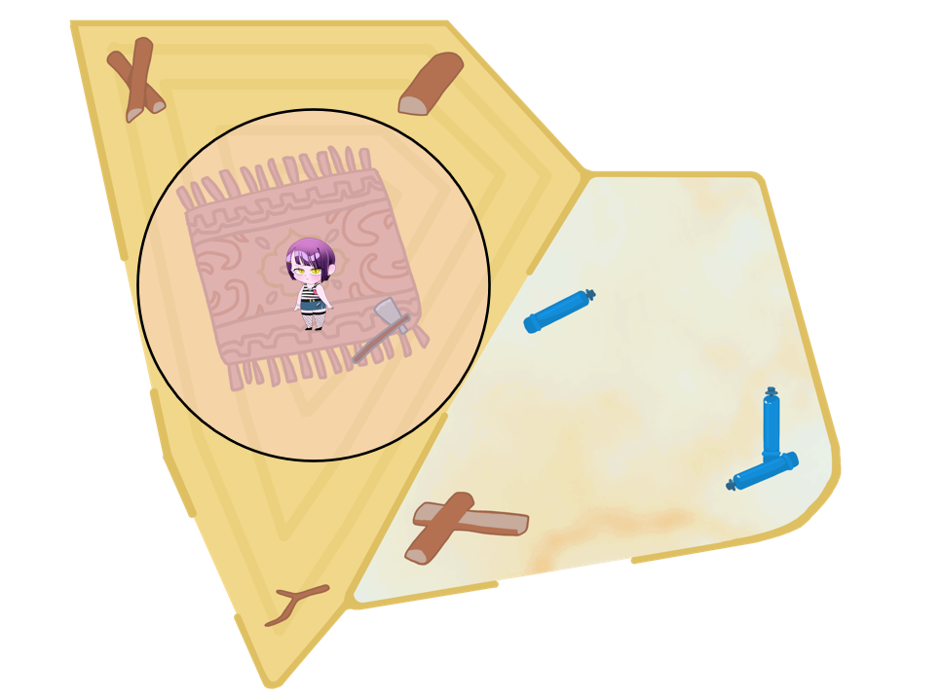
화살이 사거리만큼 날아가면 삭제
3 | 사수 | 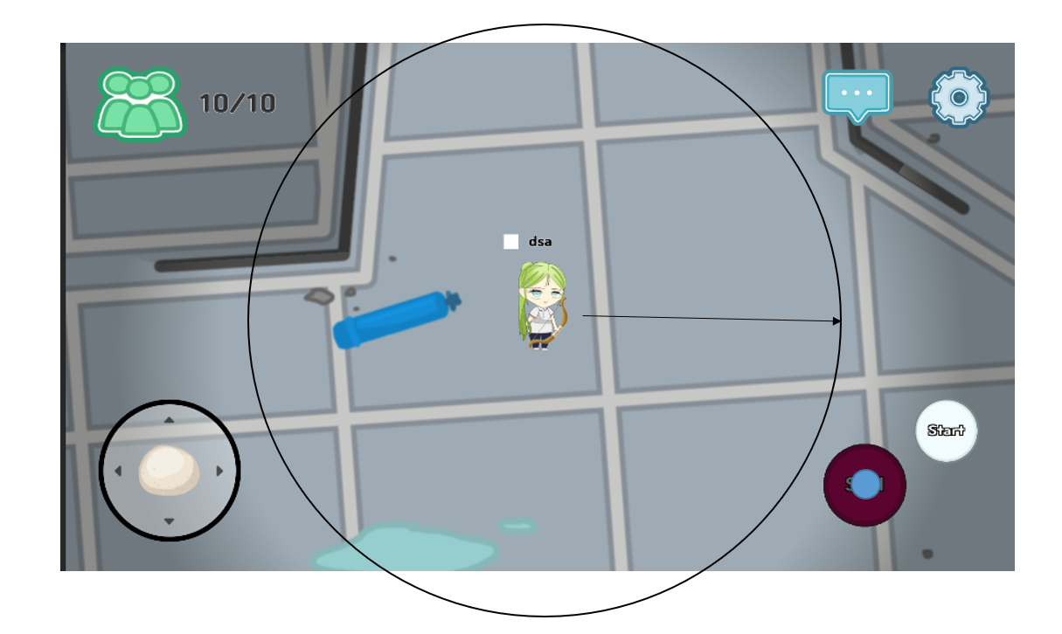
4 | 원송이 | 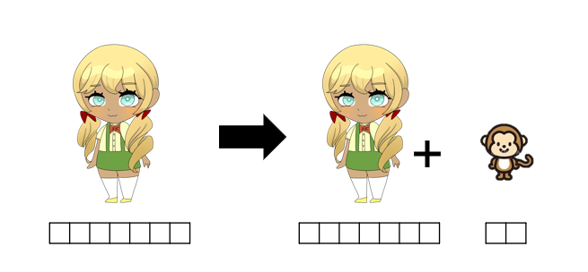
5 | 레이 | 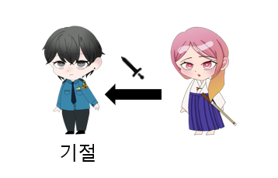
6 | 이안 | 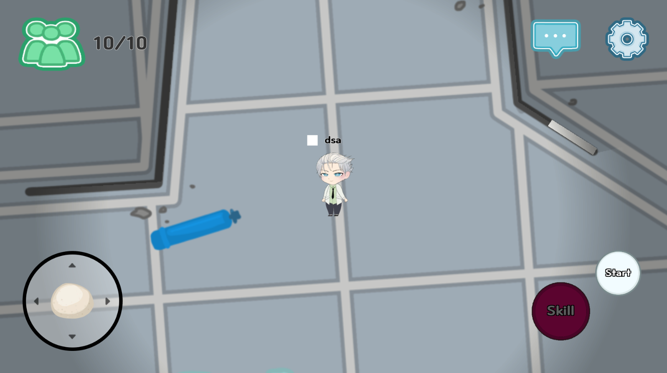 
7 | 조슈아 | 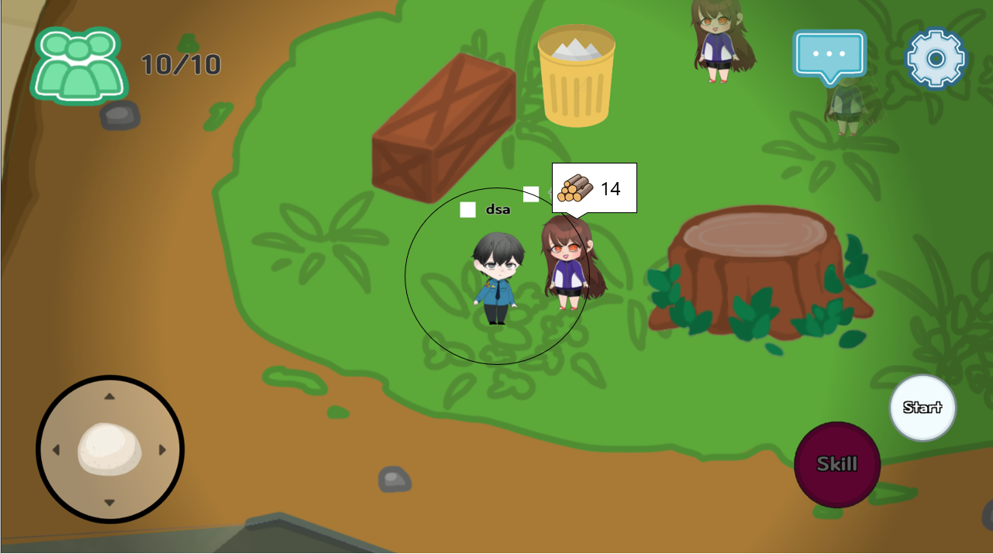
8 | 랜디 | 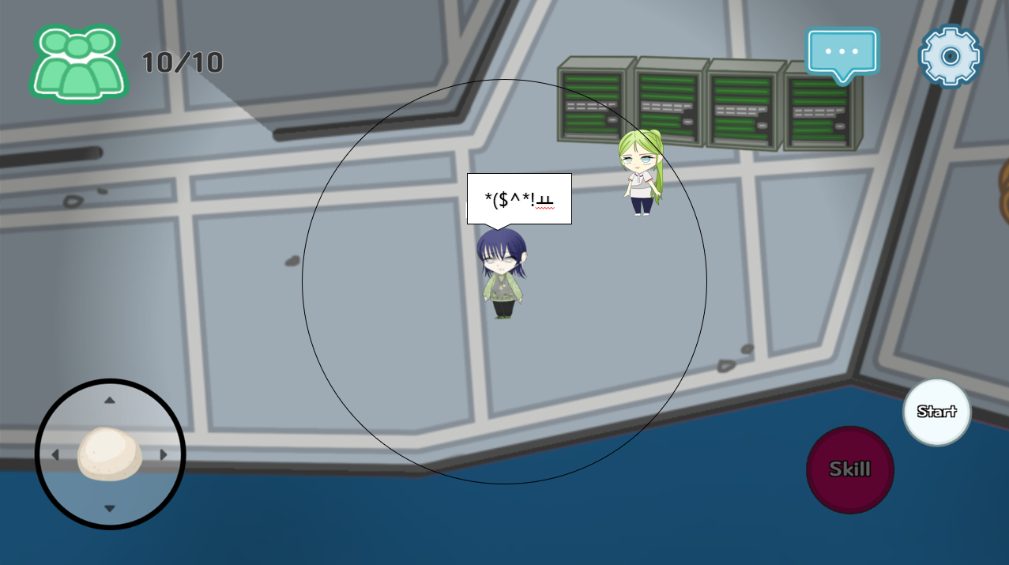
9
10
11 |  | 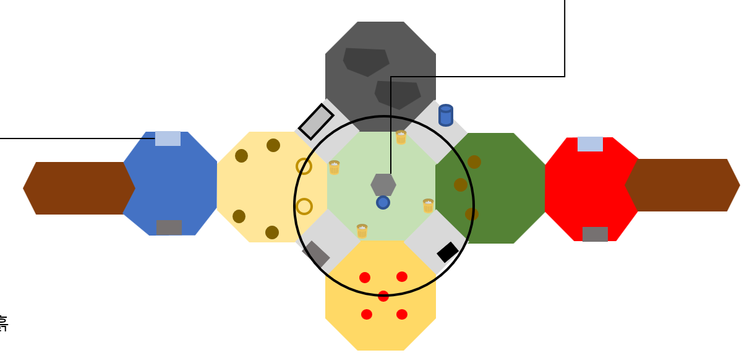
12

